예시
조작키 이미지 사용 예시

미션 설명창 예시
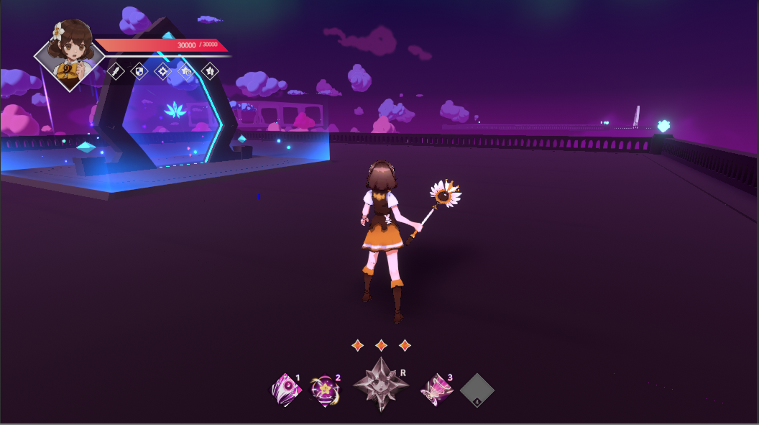
현재 미션



미션 에 대한 설명

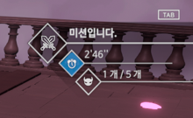

 |  |  | 획득시 진행카네 카운트가 보임

 | 하늘에서 별이 떨어짐 | 별은 접촉시 획득
알림창 종료 알림

